상품제안서
안동바른한우 1등급 한우 가족 실속 선물세트8호 1.2kg (등심300g, 등심300g, 불고기300g, 불고기300g) | 상품코드: F30236

 |  |  |  |  |  |  | 02-412-0044 | www.easy1.co.kr
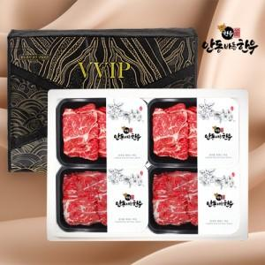

【상세/제작정보】

【인쇄/포장옵션】 | / 포장불가능

【공급단가】 | 수량 | 50~ | 100~ | 500~ | 1,000~ | 2,000~
*VAT별도 | 단가 | 135,600원 | 133,340원 | 129,950원 | 127,690원 | 124,300원

【상품 URL】 | http://www.easy1.co.kr/src/goods_detail.php?gdno=30236

